상품제안서
샤오미 초슬림 고속충전 미니 C타입 보조배터리 5000mAh | 상품코드: S43822

 |  |  |  |  |  |  | 02-713-8555 | www.synergygift.co.kr
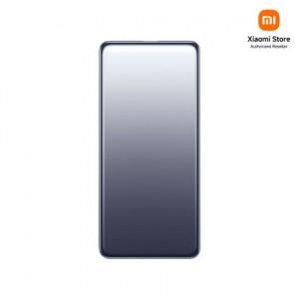

【상세/제작정보】

【인쇄/포장옵션】 | 레이저 / 포장지포장

【공급단가】 | 수량 | 10~ | 50~ | 100~ | 300~ | 1,000~
*VAT별도 | 단가 | 32,300원 | 30,840원 | 30,260원 | 29,770원 | 28,510원

【상품 URL】 | https://www.synergygift.co.kr:443/src/goods_detail.php?gdno=43822

